FORMATO DE NOVEDAD version 4
 |  |  | GESTION SERVICIO AL CLIENTE |  |  |  |  |  |  |  | GSC - FT - 08 VERSION 4
 |  |  | REPORTE DE NO CONFORMIDADES EN DESPACHOS DE MEDICAMENTOS Y DISPOSITIVOS MEDICOS |  |  |  |  |  |  |  | PAGINA 1 DE 1

La fecha de recibido se entiende como la fecha del mensaje de correo electónico |  |  |  | La farmacia o cliente deberá llenar los datos que se solicitan en lo cuadros de color gris, incluyendo el tipo de novedad |  |  |  |  | AREA

Fecha de Recepción pedido DD-MM-AAAA | Tipo de Documento | Número de Documento | Descripción del medicamentos y/o dispositivos médicos | Presentación | Laboratorio | Cantidad Remisionada | Cantidad recibida | Costo Unitario | Tipo de novedad | Observaciones Adicionales a la No conformidad:

2015-11-06 | EFC | 136445 | SANDIMMUN NEORAL 100MG CAPSULA | CAJA X 50. NOVARTIS | CAPSULAS | NOVARTIS | 50 | 50 | 4,954.57 | 9 | VENCE EL 12/2015
2015-11-06 | EFC | 136490 | VACUNA AGRIPPAL S1 15MCG SOLUCION INYECTABLE | CAJA X 1. NOVARTIS | SOLUCION INYECTABLE | NOVARTIS | 1 | 1 | 12,500.00 | 9 | VENCE 01/2016
2015-11-06 | EFC | 136490 | LANTUS CARPULES 100UI/ML 1 CARTUCHO SOLUCION INYECTABLE | FRASCO X 3ML. SANOFI-AVENTIS | SOLUCION INYECTABLE | SANOFI | 1 | 1 | 25,074.00 | 9 |  | VENCE 12/2015
2015-11-06 | EFC | 136370 | COMBAREN 50/50MG TABLETA CON RECUBIER | CAJA X 10. NOVARTIS | TABLETAS | NOVARTIS | 60 | 60 | 1,600.00 | 9 | VENCE EL 02/2016
2015-11-06 | EFC | 136416 | GIRALMET 1000UI TABLETA | FRASCO X 30. SIEGFRIED | TABLETAS | SIEGFRIED | 60 | 60 | 430.96 | 9 | VENCE EL 01/2016
2015-11-06 | EFC | 136416 | GLAUCOPROST 0.004% SOLUCION OFTALMICAS | FRASCO X 3ML. SCANDINAVIA | SOLUCION OFTALMICA | SCANDINAVIA | 3 | 3 | 31,000.71 | 9 | VENCE EL 01/2016
2015-11-06 | EFC | 136379 | LEVOPRAZ 5 MG TABLETA | CAJA X 10. GARMISCH | TABLETAS | GARMISCH | 60 | 60 | 700.00 | 9 | VENCE EL 02/2016
2015-11-06 | EFC | 136379 | SERETIDE 25/125MG AEROSOL | FRASCO X 120. GLAXO | AEROSOL | GLAXO | 3 | 3 | 70,886.00 | 9 | VENCE EL 03/2016
2015-11-06 | EFC | 136211 | TRAVATAN 0.004% SOLUCION OFTALMICAS | FRASCO X 2.5mL. ALCON | SOLUCION OFTALMICA | ALCON | 1 | 1 | 35,000.00 | 9 | VENCE EL 03/2016
2015-11-06 | EFC | 136508 | PEGRA 500 TABLETA RECUBIERTA 500 MG TABLETA | CAJA X 30. VITALCHEM | TABLETAS | VITALCHEN | 270 | 270 | 400.00 | 9 | VENCE EL 02/2016
2015-11-06 | EFC | 136222 | AZOPT 1% SOLUCION OFTALMICAS | FRASCO X 5mL. ALCON | FRASCO | ALCON | 1 | 1 | 56,913.79 | 9 | VENCE EL 01/2016
2015-11-06 | EFC | 136222 | ZYMARAN 0.3% SOLUCION OFTALMICAS | FRASCO X 5mL. ALLERGAN | FRASCO | ALLERGAN | 2 | 2 | 45,934.08 | 9 | VENCE EL 01/2016
2015-11-06 | EFC | 136385 | EUTIROX 125MCG TABLETA | CAJA X 50. MERCK | TABLETAS | MERCK | 100 | 100 | 78.00 | 9 | VENCE EL 02/2016
2015-11-06 | EFC | 136332 | VASTAREL MR 35mg TABLETA | CAJA X 20. LABORATORIOS SERVIER DE COLOMB | TABLETAS | SERVIER DE COLOMBIA | 440 | 440 | 1,426.92 | 9 | VENCE EL 06/2016
2015-11-06 | EFC | 136294 | TRAMADOL 100MG/ML SOLUCION ORAL | FRASCO X 10ML. GEN-FAR S.A | SOLUCION ORAL | GEN-FAR S.A | 30 | 0 | 748.01 | 5 | TROCADO
2015-11-06 | EFC | 136294 | TRAMADOL 10% SOLUCION ORAL | FRASCO X 10mL. EXPOFARMA | SOLUCION ORAL | ESPOFARMA | 0 | 30 |  | 8 | TROCADO
2015-11-06 | EFC | 136441 | COUMADIN 5MG TABLETA | CAJA X 30. MERCK | TABLETAS | MERCK | 180 | 120 | 850.00 | 6
2015-11-06 | EFC | 136441 | AEROVIAL CON INHALADOR 200MCG+6MCG CAPSULA | CAJA X 30. NOVAMED | CAPSULAS | NOVAMED | 3 | 3 | 42,000.00 | 9 | VENCE EL 01/2016

Nombre del Cliente ó farmacia |  |  | FARMACIA PEREIRA
Nombre y cargo de la persona que realiza el hallazgo |  |  | ALEXANDRA-CARLOS-JUAN -LUISA |  |  | Recibido área Responsable |  |  |  | YEIMY URIBE
Fecha de Reporte |  |  | 2015-11-07 |  |  | Fecha (DD/MM/AAAA) |  |  |  | 2015-11-07
Solución de la No Conformidad(diligenciado área responsable)

Tipo de Novedad
5
Remisionado/Facturado
NO enviado
6
Remisionado/ Facturado enviado MENOR Cantidad
Remisionado/ Facturado enviado MAYOR Cantidad
7
8
Enviado y NO remisionado
1 | No cumple con los requisitos específicos o legales |  |  | 9 | Producto próximo a vencer
2 | No cumple con las expecificaciones técnivas |  |  | 10 | Producto averíado
3 | Mayor valor facturado al pactado
4 | Menor valor facturado al pactado

En Duana y Cia Ltda queremos brindarle un servicio de calidad, oportuno y amable, por tanto agradecemos sus retroalimentaciones por que con ellas nos ayuda a mejora nuestro servicio.
Para mayor información puede comunicarse con GESTION SERVICIO AL CLIENTE al telefax: 4882020 Ext. 135, escribirnos al correo electrónico servicioalcliente@duanaltda.com |  |  |  |  |  |  |  |  |  |  |  | Fecha de Vigencia: 18-01-08

APIDRA FOTOS
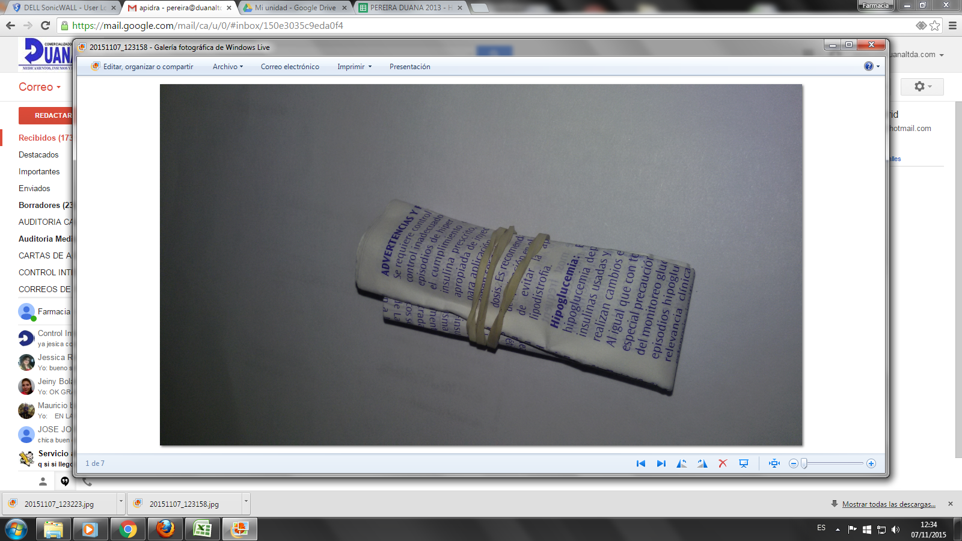
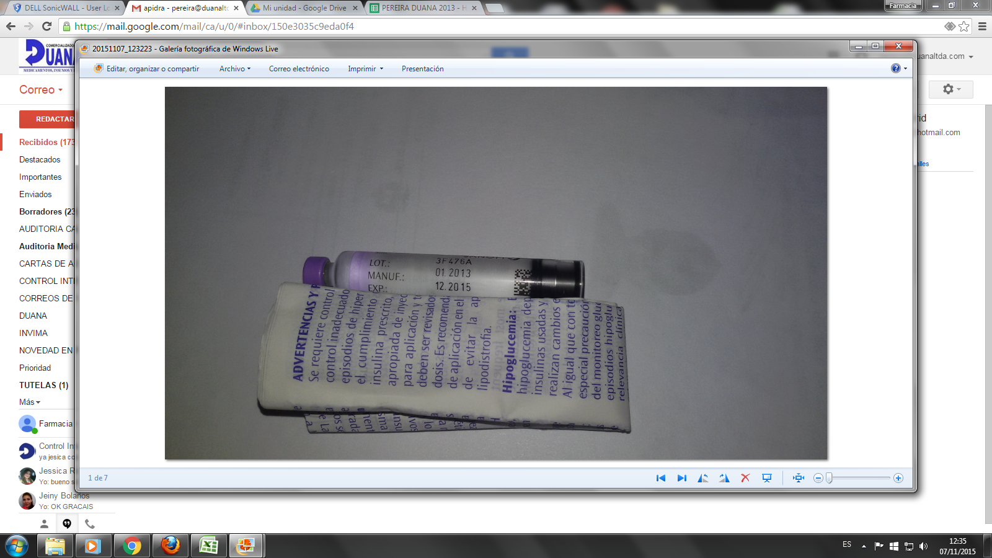
APIDRA

